基本配置
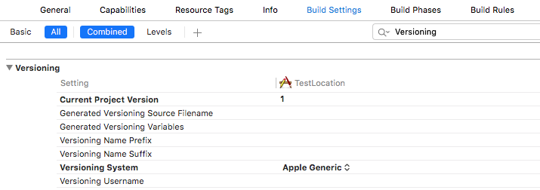
项目相关配置(根据具体的项目要求而定)

1 info.plist(property显示方式)
1.1 app的名称(用户下载到设备上看到的名称)
 | Key:Bundle display name
 | Type:String
 | Value:app名称

1.2 http与https兼容性
 | Key:App Transport Security Settings
 | Type:Dictionary
 | 设置:Allow Arbitrary Loads 为 YES

1.3 可打开所信任的第三方app
 | Key:LSApplicationQueriesSchemes
 | Type:Array
 | 设置:item0 为 第三方应用公布的scheme(如weixin)
 | 设置:item1 为 第三方应用公布的scheme
 | 设置:item3 为 第三方应用公布的scheme
 | …

1.4 可被第三方app打开
 | Key:URL types
 | Type:Array
 | 设置item0中的URL Schemes 中的item0 的值为本app的scheme(如:eminTest)

2 项目辅助配置

2.1 项目编译版本自增(开发用,非应用的发布版本)
 | 1.选择项目->Target->Build Phases-> 左上角的＋ ->New Run Script Phase
 | 2.在新增的Run Script一栏中,输入以下命令
 | xcrun agvtool next-version -all

 | 3.Build Setting -> Versionning
 | 设置"Current Project Version" 的值为1 (自增的起始值,整数,如1）
 | 设置"Versioning System",从下拉项目中选择"Apple Genernic"

BaseApp集成webapp的详细步骤
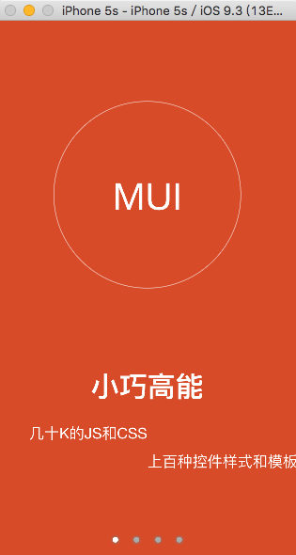
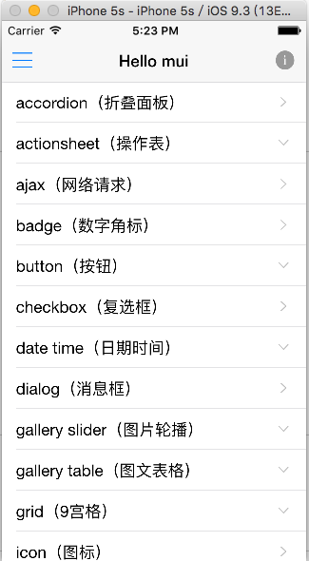
1.拷贝BaseApp以及SDK到任意目录，

注意,BaseApp和SDK最好在同一级目录下,否则项目找不到依赖库

2 重命名该项目名为具体的项目名(如CheckCenter)
重命名一个项目是一个较繁琐的环节,而且目前Xcode并不支持项目级别的Refactor->Rename
具体步骤如下
2.1 打开BaseApp.xcodeproj
2.2 选中项目,左键,输入新的项目名称"CheckCenter"

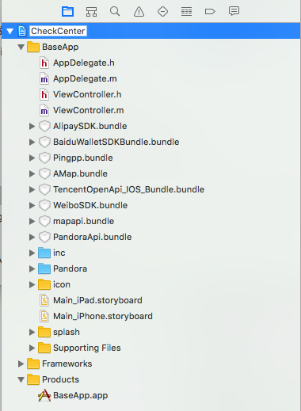

2.3 在弹出的"Rename project content items?"窗口中点击"Rename"

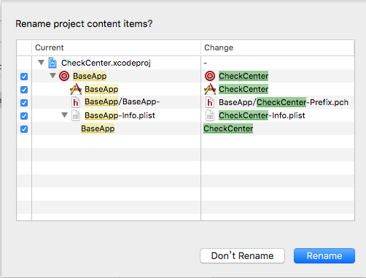

以上的更改之后,编译和运行都不会有问题,只是项目中还存在旧的项目的信息, 如项目文件夹还是"BaseApp"

2.4 更该项目的文件夹为新的项目名称

2.4.1 Xcode中选择"BaseApp" Group(黄色的文件夹)->名称修改为"CheckCenter"，关闭Xcode
2.4.2 在磁盘上找到该项目的储存的位置,并将原来的 BaseApp文件夹(两个)都该为CheckCenter

2.4.3 打开CheckCenter.xcodeproj,此时Xcode显示的项目结构中,基本上所有的项目资源文件都是红色的了
因为这些资源关联的还是原来的BaseApp文件夹,而实际上这个文件夹已经不存在了

 |  |  | 资源关联还是原来的BaseApp
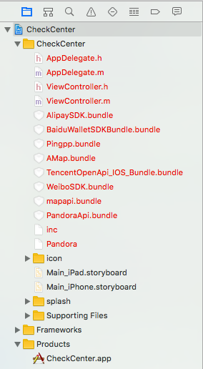
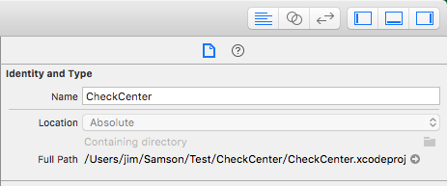

2.4.4 重新关联资源,选择Xcode中黄色的CheckCenter(注意,不是选择项目,而是CheckCenter组)
在右侧的"Identity and Type"中,点击灰色的小文件夹图标,在弹出的finder窗口中,选择项目主目录下的CheckCenter文件夹
Xcode的项目目录结构和资源关联正常了

 | 弹出的finder窗口,选择资源的目录 |  |  | 选完后,项目结构由红色变成正常颜色
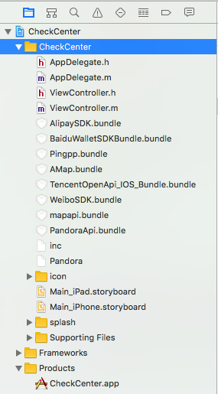

 | 做到了这一步,如果尝试编译项目,会报出下图的异常,找不到BaseApp/CheckCenter-Prefix.pch文件,因为有些软配置还未更改

 | 异常 | 原因是,项目的配置并未自动更新
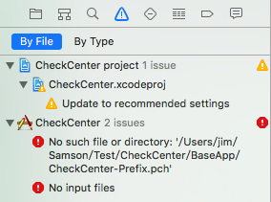
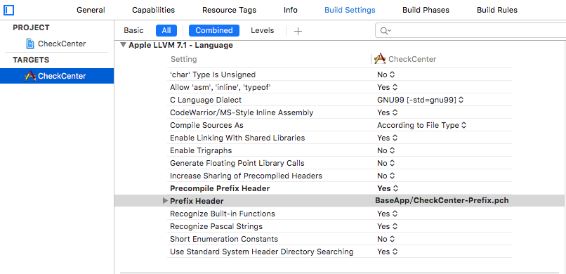

2.5 修改项目的一些软配置

 | 为了简单方便修改,可以在Target->Build Setting 中搜索BaseApp

 | 可见项目的Info.plist File和Prefix Header的关联位置是不正确的

2.5.1 修改Info.plist File的关联文件
 | 双击带有BaseApp的项目的值，在弹出框中将"BaseApp"修改成"CheckCenter"(也就是CheckCenter-Info.plist所在的目录)

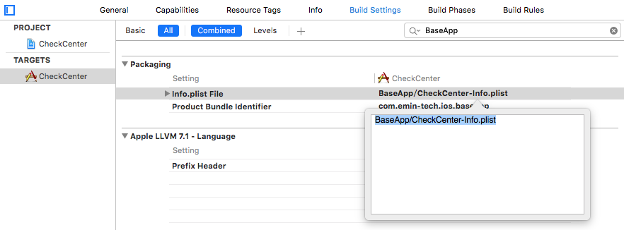

2.5.2 修改Prefix Header的关联文件

 | 同上

 | 做到这一步,编译和运行基本都没有问题了,不过在具体的文件里面还是存在"BaseApp"一些标示,如注释信息,可以把它们修改干净

2.6 修改Bundle Identifier,应用显示的名称以及多余注释信息

 | 原来的Bundle Identifier,可以直接修改成项目要求的Identifier,如CheckCenter

 | 修改之后

 | 打开Info.plist文件，修改key:Bundle display name的值为自定义的名称
 | 关于注释信息,可以在左侧的导航中搜索BaseApp进行修改

2.7 修改Scheme:单击运行旁边的scheme，在弹出的菜单中选择"Manage Schemes",将"BaseApp"改成"CheckCenter"

 | 未改scheme之前,运行旁边的sheme显示的是BaseApp

 | 选择"Manage Schemes"
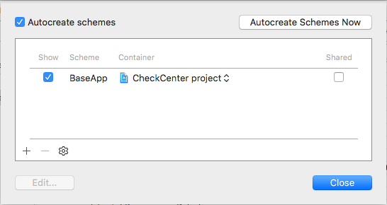

 | 修改scheme
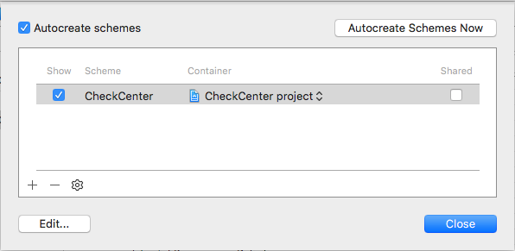

 | 修改之后,显示一致了

2.8 重新打开工程,确认编译通过,但是运行的时候看不到画面,因为还没有webapp的资源

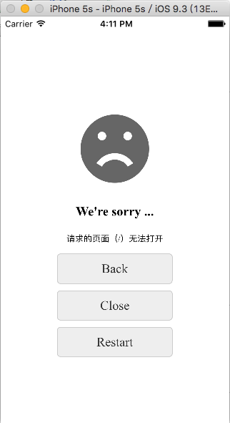

3 集成webapp

3.1 将webapp项目拷贝到 Pandora/apps目录下

我通过Hbuilder新建了个工程HelloMui_demo,选择的是创建自带的一个项目,将其拷贝进来.(具体开发中,这一步就是web前端开发的webapp）
把一些多余的隐藏文件删除,比如.project

3.2 修改webapp的目录名

打开HelloMui_Demo目录下的manifest.json文件,找到id的值,并且把文件夹HelloMui_Demo的名称改成该名字
当然这个名称可以自定义,但是要保证文件夹的名字要跟webapp中manifest.json的id值一致
如id为:H5ADF3F84,那就就把原来的文件夹的名字"HelloMui_Demo"重命名为H5ADF3F84,或者把manifest.json中的id的值改成"HelloMui_Demo"

3.3 在拷贝进来的webapp的根目录下新建www文件夹,将原来webapp的所有资源都移动到其中(也就是多了一层www目录而已)

 | 可以直接在Xcode中直接操作如下：

 | 右键->New Folder->www文件夹 |  | 将资源直接拖动到www文件夹下
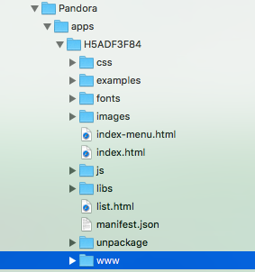
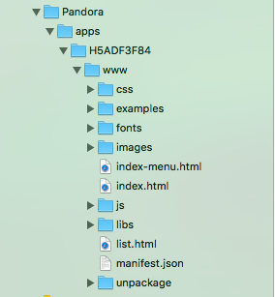

3.4 manifest.json文件的配置

由于目前Dcloud提供了很多的库文件，如支付，各种地图,二维码等,基础工程中已经将这些库都导入了基础项目,
为了确保统一,可直接拷贝示例manifest.json文件,替换原来的manifest.json

然后修改该manifest.json中id的值(这里是H5ADF3F84);launch_path的值(原web工程中入口是login.html,所以这里的值就是login.html)

3.5 control.xml文件的配置

 | appid 为manifest.json中的id,appver 为manifest.json中 vesion 的 name的值

 | 关于各种version的说明，到此，有几个version,分别为
 | A:iOS项目自身的Version(在Target->General中查看)
 | B:manifest.json中的version,
 | C:control.xml中的version

 | 其中A和BC没有直接关系,A体现的是iOS这个app的版本,在appstore中看得到,也是提交给苹果审核上线更新版本迭代用的
 | 但是我们的webapp也可以绕过苹果,通过在线下载前端资源的方式更新(HTML,CSS,JS,影音图像等非原生iOS层的资源)
 | 所以，这部分的更新也就有了个版本的迭代过程了,即BC是webapp的版本,它们两个之所以要一致,就是为了能够正常的更新迭代.
 | (如整包更新,wgtu增量更新等)

 | 因而,A和B值可以不一致,B与C的值要一致

4 运行

 | 开场 |  | index.html的效果

